更新申請書
令和 年 月 日 |  | 令和７年○○月○○日

指 定 下 水 道 工 事 店 更 新 申 請 書 |  | 指 定 下 水 道 工 事 店 更 新 申 請 書

調布市長 宛 |  | 調布市長 宛

調布市指定下水道工事店としての指定を引き続き受けたいので，次のとおり申請します。 |  | 調布市指定下水道工事店としての指定を引き続き受けたいので，次のとおり申請します。

電話番号を
必ず記入してください。
フリガナ |  | フリガナ | カブシキガイシャチョウフ〇〇〇コウジ
事業所名 |  | 事業所名 | 株式会社調布〇〇〇工事
フリガナ |  | フリガナ | チョウフ タロウ
代表者氏名 |  | 代表者氏名 | 代表取締役 調布 太郎
所在地 | 〒 | 所在地 | 〒182-0026
 | 電話 （ ） |  | 東京都調布市小島町2-35-1 調布市役所８階 電話042（481）7228
※指定番号 | 第 ― 号 | ※指定番号 | 第 ― 号
※備 考 |  | ※備 考
添付書類 |  | 添付書類
１ ６月以内に発行された住民票の一部の写し（法人にあっては，登記事項証明書） |  | １ ６月以内に発行された住民票の一部の写し（法人にあっては，登記事項証明書）
２ 誓約書 |  | ２ 誓約書
３ 資産調書 |  | ３ 資産調書
４ 事業所の写真，案内図及び平面図 |  | ４ 事業所の写真，案内図及び平面図
５ 選任する排水設備工事責任技術者の雇用関係を証明する書類（当該排水設備工事 |  | ５ 選任する排水設備工事責任技術者の雇用関係を証明する書類（当該排水設備工事
責任技術者が代表者と異なる場合に限る。） |  | 責任技術者が代表者と異なる場合に限る。）
６ 選任する排水設備工事責任技術者の責任技術者証の写し |  | ６ 選任する排水設備工事責任技術者の責任技術者証の写し
７ 前年中の主要工事経歴書 |  | ７ 前年中の主要工事経歴書
８ 旧工事店証 |  | ８ 旧工事店証
９ その他市長が必要と認める書類 |  | ９ その他市長が必要と認める書類

※印の欄は記載しないでください。 |  | ※印の欄は記載しないでください。

住民票（個人事業）
◎留意事項
・法人は，住民票の提出は不要です。
・本籍，続柄，個人番号の記載がないものを用意してください。
その他項目は下記の網掛け部分をマスキング処理をしてください。
・コピーは提出不可です。
・6ヶ月以内に発行されたものをご提出ください。

住民票
世帯主 | 〇〇〇○
住所 | 〇〇○○
1 | 氏名 | 〇〇○○ |  |  |  | 住民となった 年月日
 | 生年 月日 | 〇〇○○ |  | 性別 |  | 住民と定めた 年月日
 | 続柄 |  |  |  |  | 住所を定めた 届出年月日
 | 本籍 |  |  |  | 筆頭者 | 個人番号
 | 前住所 |  |  |  |  | 住民票コード

2 | 氏名 |  |  |  |  | 住民となった 年月日
 | 生年 月日 |  |  | 性別 |  | 住民と定めた 年月日
 | 続柄 |  |  |  |  | 住所を定めた 届出年月日
 | 本籍 |  |  |  | 筆頭者 | 個人番号
 | 前住所 |  |  |  |  | 住民票コード

3 | 氏名 |  |  |  |  | 住民となった 年月日
 | 生年 月日 |  |  | 性別 |  | 住民と定めた 年月日
 | 続柄 |  |  |  |  | 住所を定めた 届出年月日
 | 本籍 |  |  |  | 筆頭者 | 個人番号
 | 前住所 |  |  |  |  | 住民票コード

 |  |  | 令和７年〇〇月〇〇日 |  |  | 〇〇〇市長 | 〇〇〇〇

誓約書
◎留意事項
・「印」の欄は，会社印もしくは代表者印を押印してください。
 |  |  | 調布市下水道条例
 |  |  | （指定工事店の指定の基準）
 |  |  | 第６条の３ 市長は，前条第１項の規定により指定の申請をした者が
 |  |  | 次の各号に掲げる要件を満たしているときは，指定工事店として指
 |  |  | 定するものとする。

 |  |  | (1) 東京都の区域内に事業所があること。
誓 約 書 |  |  | (2) 第６条の６の２に規定する排水設備工事責任技術者を事業所ごとに | 誓 約 書
 |  |  | １人以上選任すること。ただし，東京都の区域内における他の事業所
 |  |  | について兼任することを妨げない。
 |  |  | (3) 次項及び第３項の規定に該当していないこと。
私は調布市下水道条例第６条の３第１項の要件を満たしており，かつ，第２項及び第３項の規定に該当しない者であることを誓約します。 |  |  |  | 私は調布市下水道条例第６条の３第１項の要件を満たしており，かつ，第２項及び第３項の規定に該当しない者であることを誓約します。
 |  |  | ２ 市長は，前条第１項の規定により指定の申請をした者（法人にあ
 |  |  | っては，その代表者）が次の各号のいずれかに該当するときは，
 |  |  | 指定工事店の指定をしてはならない。
令和 年 月 日 |  |  | (1) 精神の機能の障害により排水設備等の新設等の工事の事業を | 令和７年○○月○○日
 |  |  | 適正に営むに当たって必要な認知，判断及び意思疎通を適切に
 |  |  | 行うことができない者
 |  |  | (2) 破産手続開始の決定を受けて復権を得ない者
 | 営業所名 |  | (3) 第４条の規定による届出がなされていない排水設備の新設等 |  | 営業所名 | 株式会社〇〇〇工事
 | 営業所所在地 |  | の工事を施行した者であって，当該事実のあったときから２年 |  | 営業所所在地 | 東京都調布市小島町2-35-1
 |  |  | を経過しないもの |  |  | 調布市役所８階
 | 代表者氏名 | 印 | (4) 第６条の６の規定により指定を取り消されてから２年を経過 |  | 代表者氏名 | 調布太郎 | 印
 |  |  | しない者
会社印もしくは
代表者印を
押してください
 |  |  | (5) その業務に関し不正又は不誠実な行為をするおそれがあると認め
 |  |  | るに足りる相当の理由がある者
調布市長 長 友 貴 樹 様 |  |  |  | 調布市長 長 友 貴 樹 様
 |  |  | ３ 法人が前項の規定に該当するときにおいて，当該法人の代表者の
 |  |  | 地位にあった者は，当該法人が前項第３号又は第４号に該当する間
 |  |  | （当該法人が解散した場合には，存続したものとみなして前項第３
 |  |  | 号又は第４号に該当する間），個人又は法人の代表者として，指定
 |  |  | 工事店の指定を受けることができない。

資産調書
◎留意事項
・所有している主要な車輛，機械，器具等を写真と合わせて記入してください。
・リース機材は記入しないでください。
資産調書① |  |  |  | 資産調書② |  |  |  | 資産調書
① |  | ② |  | ⑦ |  | ⑧ |  | ① |  | ②
名称 | 数量 | 名称 | 数量 | 名称 | 数量 | 名称 | 数量 | 名称 | 数量 | 名称 | 数量
 |  |  |  |  |  |  |  | 軽自動車 | 1台
写真1 |  | 写真2 |  | 写真7 |  | 写真8 |  | 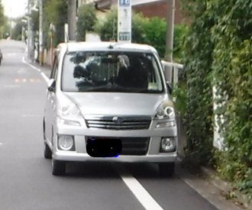

③ |  | ④ |  | ⑨ |  | ⑩ |  | ③ |  | ④
名称 | 数量 | 名称 | 数量 | 名称 | 数量 | 名称 | 数量 | 名称 | 数量 | 名称 | 数量

写真3 |  | 写真4 |  | 写真9 |  | 写真10

⑤ |  | ⑥ |  | ⑪ |  | ⑫ |  | ⑤ |  | ⑥
名称 | 数量 | 名称 | 数量 | 名称 | 数量 | 名称 | 数量 | 名称 | 数量 | 名称 | 数量

写真5 |  | 写真6 |  | 写真11 |  | 写真12

事業所の写真・案内図及び平面図
事業所の写真 |  | 事業所の写真
① | ② | ① | ②
外観・看板等 | 外観・看板等 | 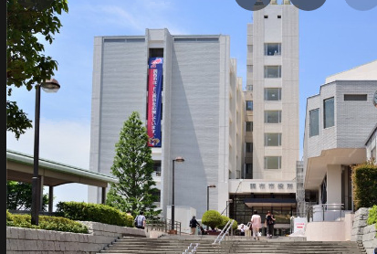 外観・看板等 | 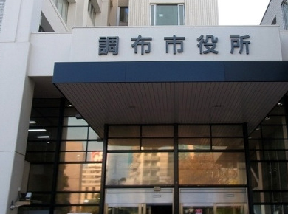 外観・看板等

③ | ④ | ③ | ④
受付・執務室等 | 受付・執務室等 | 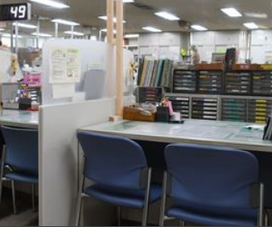 受付・執務室等 | 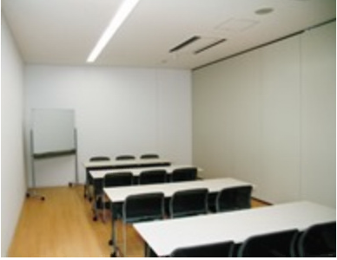 受付・執務室等

案内図 |  | 案内図
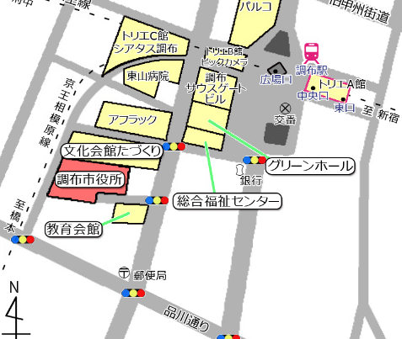

平面図 |  | 平面図
棚
デスク
デスク
コピー
会議室

会議室

受付
冷
入口

前年中の主要工事経歴書
◎留意事項
・個人が特定される情報は記入しないでください。
例）調布市小島町２丁目 〇〇様宅施工

代表者氏名を
記入してくだ
さい
前年度中の主要工事経歴書 |  |  | 前年度中の主要工事経歴書

 |  | 氏名 |  |  | 氏名 | 調布 太郎

月 | 工事場所及び工事内容 |  | 月 | 工事場所及び工事内容
 |  |  | 4 | 神田神保町１丁目マンション新築工事
 |  |  | 7 | 府中市若松町２丁目分譲戸建工事
 |  |  | 2 | 調布市小島町3丁目ビル建て替え工事

